Sheet1
smiles | ROMol | inchikey | er. | RT | ΔΔG.expt. | ΔΔminG.expt. | ΔΔmaxG.expt.
c1ccccc1C(=O)C | 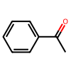 | KWOLFJPFCHCOCG-UHFFFAOYSA-N | 98.25 | 0.54725 | -2.204267981 | -2.514679338 | 2.514679338
c1ccccc1C(=O)CC | 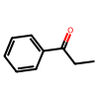 | KRIOVPPHQSLHCZ-UHFFFAOYSA-N | 98.35 | 0.52337 | -2.1394095156 | -2.404947876 | 2.404947876
ClCC(=O)c1ccccc1 | 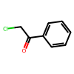 | IMACFCSSMIZSPP-UHFFFAOYSA-N | 2.35 | 0.60695 | 2.2620870691 | -2.789007993 | 2.789007993
CC(C)(C)C(=O)C | 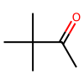 | PJGSXYOJTGTZAV-UHFFFAOYSA-N | 98.65 | 0.52337 | -2.246028559 | -2.404947876 | 2.404947876
c12ccccc1CCCC2(=O) | 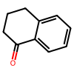 | XHLHPRDBBAGVEG-UHFFFAOYSA-N | 93 | 0.51342 | -1.328058043 | -2.3592264335 | 2.3592264335
C1CCCCC1C(=O)C |  | RIFKADJTWUGDOV-UHFFFAOYSA-N | 92 | 0.52337 | -1.2782511679 | -2.404947876 | 2.404947876
O=C1C(Br)=CCCC1 | 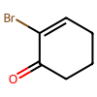 | KYNHSQQWQIIFTG-UHFFFAOYSA-N | 95.5 | 0.58904 | -1.799545975 | -2.7067093965 | 2.7067093965
O=C(C1=CC=C(C=C(OC)C=C2)C2=C1)C | 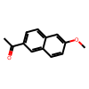 | GGWCZBGAIGGTDA-UHFFFAOYSA-N | 98.8 | 0.58904 | -2.5981235233 | -2.7067093965 | 2.7067093965
C(=O)(c1ccccc1)CCC(=O)OC | 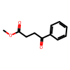 | XVRCVKWYKYJEIG-UHFFFAOYSA-N | 97 | 0.54327 | -1.8884601352 | -2.496390761 | 2.496390761
C(=O)(c1ccccc1)CCCC(=O)OC | 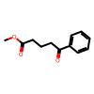 | GRIWFUFDJOESIC-UHFFFAOYSA-N | 98.35 | 0.54327 | -2.220755885 | -2.496390761 | 2.496390761
C(=O)(c1cc(Br)ccc1)C | 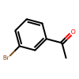 | JYAQYXOVOHJRCS-UHFFFAOYSA-N | 98 | 0.58904 | -2.2924378284 | -2.7067093965 | 2.7067093965
C(=O)(c1cc(OC)ccc1)C | 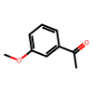 | BAYUSCHCCGXLAY-UHFFFAOYSA-N | 98.5 | 0.58904 | -2.4648917419 | -2.7067093965 | 2.7067093965
C(=O)(c1cc2ccccc2cc1)C | 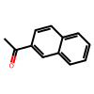 | XSAYZAUNJMRRIR-UHFFFAOYSA-N | 98 | 0.58904 | -2.2924378284 | -2.7067093965 | 2.7067093965
C1=C(CC(OC)(OC))C(=O)CC1 | 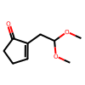 | JDVISUFZLXDPQJ-UHFFFAOYSA-N | 96.5 | 0.56317 | -1.867911015 | -2.587833646 | 2.587833646
C1=C(Br)C(=O)CC1 | 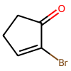 | WJZDXONSAPNKGB-UHFFFAOYSA-N | 95 | 0.58904 | -1.7343923363 | -2.7067093965 | 2.7067093965
C(=O)(C(c1ccccc1)(c1ccccc1)c1ccccc1)C | 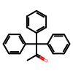 | LZIVBWLOLYCDAZ-UHFFFAOYSA-N | 98.5 | 0.58904 | -2.4648917419 | -2.7067093965 | 2.7067093965
C(=O)(C[C@H](C)C[C@H](C)C[C@H](C)CC)C | 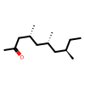 | BTJCLODZUWAGCT-IJLUTSLNSA-N | 85 | 0.58904 | -1.0217494057 | -2.7067093965 | 2.7067093965
C(=O)(c1ccc(F)cc1)C | 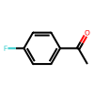 | ZDPAWHACYDRYIW-UHFFFAOYSA-N | 98.5 | 0.50347 | -2.1068162523 | -2.3135049909 | 2.3135049909
C(=O)(c1ccc(OC)cc1)C | 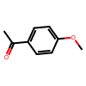 | NTPLXRHDUXRPNE-UHFFFAOYSA-N | 99 | 0.50347 | -2.3135049909 | -2.3135049909 | 2.3135049909
C(=O)(c1c(OC)c(OC)ccc1)C | 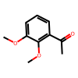 | FODUVZQSLRHUMC-UHFFFAOYSA-N | 98.5 | 0.58904 | -2.4648917419 | -2.7067093965 | 2.7067093965
C(=O)(c1c(OC)cccc1)C | 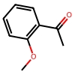 | DWPLEOPKBWNPQV-UHFFFAOYSA-N | 97 | 0.58904 | -2.0475611723 | -2.7067093965 | 2.7067093965
c12ccccc1CCCCC2(=O) | 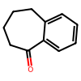 | KWHUHTFXMNQHAA-UHFFFAOYSA-N | 99 | 0.50347 | -2.3135049909 | -2.3135049909 | 2.3135049909
C(=O)(C1=CC=CS1)C | 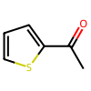 | WYJOVVXUZNRJQY-UHFFFAOYSA-N | 97 | 0.588045 | -2.0441024541 | -2.7021372523 | 2.7021372523
c12ccccc1CCC2(=O) | 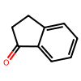 | QNXSIUBBGPHDDE-UHFFFAOYSA-N | 99 | 0.50347 | -2.3135049909 | -2.3135049909 | 2.3135049909
C(=O)(c1ccc(Br)cc1)CCC(=C(C)O2)N=C2c1ccccc1 | 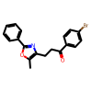 | BNHWVVZKIRGNQP-UHFFFAOYSA-N | 97 | 0.588045 | -2.0441024541 | -2.7021372523 | 2.7021372523
O=C2/C(CCC2)=C\c1ccccc1 | 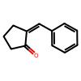 | ZFJFROHCPHULKY-LUAWRHEFSA-N | 98 | 0.50347 | -1.9594147655 | -2.3135049909 | 2.3135049909
O=C(C3=CCCC3)CC1=C(OC)C(C)=C2C(C(OC2)=O)=C1[Si](C(C)(C)C)(C)C | 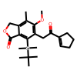 | QNEZGBYRBDJSFT-UHFFFAOYSA-N | 97.25 | 0.48357 | -1.7242578461 | -2.2220621059 | 2.2220621059
c1ccccc1C#CC(=O)C | 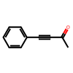 | UPEUQDJSUFHFQP-UHFFFAOYSA-N | 14.5 | 0.48357 | 0.85803100151 | -2.2220621059 | 2.2220621059
O=C(C#CC1=CC=CC=C1)CC | 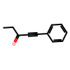 | XAJIQJSLJKBJTP-UHFFFAOYSA-N | 6 | 0.48357 | 1.3305599313 | -2.2220621059 | 2.2220621059
O=C(C#CC1=CC=CC=C1)CCCCCC | 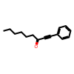 | BXYHYUVKQUDMJD-UHFFFAOYSA-N | 6 | 0.48357 | 1.3305599313 | -2.2220621059 | 2.2220621059
O=C(C#CC1=CC=CC=C1)C(C)C | 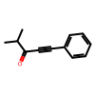 | AOOHPXMHKBITKB-UHFFFAOYSA-N | 3 | 0.48357 | 1.6809370434 | -2.2220621059 | 2.2220621059
O=C(C#CC1=CC=CC=C1)C2CCCCC2 | 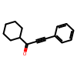 | PFIKCDNZZJYSMK-UHFFFAOYSA-N | 2 | 0.48357 | 1.8819675416 | -2.2220621059 | 2.2220621059
O=C(C#C)CCCCCCC | 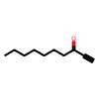 | UWEKKSOZSXKQOQ-UHFFFAOYSA-N | 2.5 | 0.48357 | 1.7715885052 | -2.2220621059 | 2.2220621059
O=C(C#C)C1CCCCC1 | 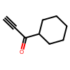 | VRZSUVFVIIVLPV-UHFFFAOYSA-N | 1 | 0.60297 | 2.770719416 | -2.770719416 | 2.770719416
O=C(CC1=CC=C(OC)C(OC)=C1)CCC#N | 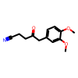 | GXZFYGUVEASINK-UHFFFAOYSA-N | 91 | 0.51342 | -1.1878664453 | -2.3592264335 | 2.3592264335
O=C1C(C2=CC=CC=C2)(C3=CC=CC=C3)CCC1 | 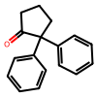 | CBOPQVXWIKRPKD-UHFFFAOYSA-N | 96 | 0.62287 | -1.9795143893 | -2.8621623011 | 2.8621623011
O=C1C2=CC(Cl)=CN=C2CCC1 | 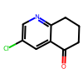 | RKZNIWFFGNBOLH-UHFFFAOYSA-N | 70 | 0.588045 | -0.49824927031 | -2.7021372523 | 2.7021372523
C(=O)(c1ccc(Cl)c(Cl)c1)CNCC | 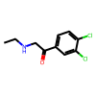 | UWSLJSQGWHYSDM-UHFFFAOYSA-N | 95 | 0.588045 | -1.7314626195 | -2.7021372523 | 2.7021372523
O=C1c2ccccc2OCC1 | 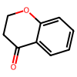 | MSTDXOZUKAQDRL-UHFFFAOYSA-N | 98 | 0.588045 | -2.2885654672 | -2.7021372523 | 2.7021372523
O=C1c2ccccc2SCC1 | 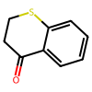 | CVQSWZMJOGOPAV-UHFFFAOYSA-N | 96 | 0.588045 | -1.8688386647 | -2.7021372523 | 2.7021372523
C(=O)(c1ccc(C#N)cc1)C | 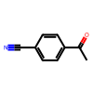 | NLPHXWGWBKZSJC-UHFFFAOYSA-N | 95 | 0.588045 | -1.7314626195 | -2.7021372523 | 2.7021372523
C(=O)(CCCC#N)C | 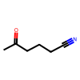 | AEVMBQIIZGKQRB-UHFFFAOYSA-N | 87 | 0.588045 | -1.1178492947 | -2.7021372523 | 2.7021372523
CCCCC(C)=O | 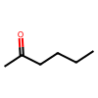 | QQZOPKMRPOGIEB-UHFFFAOYSA-N | 83 | 0.588045 | -0.93242018431 | -2.7021372523 | 2.7021372523
O=C(c1ccccc1)CCCl | 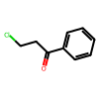 | KTJRGPZVSKWRTJ-UHFFFAOYSA-N | 97 | 0.54327 | -1.8884601352 | -2.496390761 | 2.496390761
C(=O)(c1ccc(OC)c(OC)c1)CCC(=O)OC | 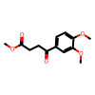 | RUENABICCRWAEK-UHFFFAOYSA-N | 97.5 | 0.54327 | -1.9903031355 | -2.496390761 | 2.496390761
O=C(c2cc(OCC(C=C3)=Nc4c3ccc(Cl)c4)ccc2)CCc1c(C(OC)=O)cccc1 | 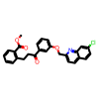 | DAKANUUKGUVOID-UHFFFAOYSA-N | 95 | 0.54327 | -1.5996253642 | -2.496390761 | 2.496390761
COc1cc(C(C)=O)ccc1OC(C)=O | 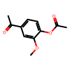 | GCVAEUQDYWOLCF-UHFFFAOYSA-N | 94 | 0.50347 | -1.3853154841 | -2.3135049909 | 2.3135049909
C=CC1=C(C)C(=O)CCC1(C)C | 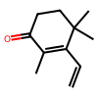 | FFZLOJDYTNKOCQ-UHFFFAOYSA-N | 95 | 0.61292 | -1.8047055391 | -2.8164408585 | 2.8164408585
C=C(OC(=O)OCC)C1=C(C)C(=O)CCC1(C)C | 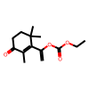 | HHZPPLBLSSEAQT-UHFFFAOYSA-N | 96.5 | 0.61292 | -2.032920822 | -2.8164408585 | 2.8164408585
CC1=CC(C)(C)CCC1=O | 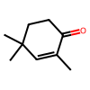 | VIBRIVSJBYFUNF-UHFFFAOYSA-N | 97.9 | 0.548245 | -2.1063623365 | -2.5192514822 | 2.5192514822
C(=O)(c1ccccc1)/C=C/c1ccccc1 | 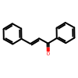 | DQFBYFPFKXHELB-VAWYXSNFSA-N | 32.5 | 0.58307 | 0.42615857961 | -2.679276531 | 2.679276531
C(=O)(c1ccc(C(F)(F)F)cc1)c1ccccc1 |  | OHTYZZYAMUVKQS-UHFFFAOYSA-N | 30.5 | 0.58307 | 0.48021649221 | -2.679276531 | 2.679276531
C(=O)(Cc1ccccc1)C |  | QCCDLTOVEPVEJK-UHFFFAOYSA-N | 65.5 | 0.58307 | -0.3738008236 | -2.679276531 | 2.679276531
C(=O)(COC)c1ccccc1 |  | YRNDGUSDBCARGC-UHFFFAOYSA-N | 2.5 | 0.58307 | 2.136112889 | -2.679276531 | 2.679276531
C(=O)(c1ccccc1)C(C)(C) |  | BSMGLVDZZMBWQB-UHFFFAOYSA-N | 38 | 0.58307 | 0.28544088374 | -2.679276531 | 2.679276531
C(=O)(c1ccc(C)cc1)c1ccccc1 |  | WXPWZZHELZEVPO-UHFFFAOYSA-N | 41 | 0.58307 | 0.21221729248 | -2.679276531 | 2.679276531
C(=O)(c1ccccc1)/C=C/C |  | FUJZJBCWPIOHHN-QHHAFSJGSA-N | 85.5 | 0.58307 | -1.0345805903 | -2.679276531 | 2.679276531
O=C(C1)CCC2=C1C=CC=C2 |  | KCKZIWSINLBROE-UHFFFAOYSA-N | 47.6 | 0.58307 | 0.05601776811 | -2.679276531 | 2.679276531
O=C(CCl)c1ccc(OC)cc1 |  | MCRINSAETDOKDE-UHFFFAOYSA-N | 1 | 0.58307 | 2.679276531 | -2.679276531 | 2.679276531
O=C(c1ccc(C)cc1)C |  | GNKZMNRKLCTJAY-UHFFFAOYSA-N | 97 | 0.58307 | -2.0268088631 | -2.679276531 | 2.679276531
C(=O)(CCc1ccccc1)C |  | AKGGYBADQZYZPD-UHFFFAOYSA-N | 83.85 | 0.60297 | -0.99315757819 | -2.770719416 | 2.770719416
C(=O)(Cc1ccccc1)CCCC |  | DYQAZJQDLPPHNB-UHFFFAOYSA-N | 32 | 0.60297 | 0.45450178368 | -2.770719416 | 2.770719416
C(=O)(Cc1ccccc1)CCc2ccccc2 |  | PFJFIFJKDPIALO-UHFFFAOYSA-N | 30.25 | 0.60297 | 0.50373394281 | -2.770719416 | 2.770719416
C(=O)(C1CCCCC1)Cc2ccccc2 |  | NHBBLULITNXPDY-UHFFFAOYSA-N | 77.95 | 0.60297 | -0.7614033785 | -2.770719416 | 2.770719416
C(=O)(c1ccccc1)Cc2ccccc2 |  | OTKCEEWUXHVZQI-UHFFFAOYSA-N | 95.2 | 0.60297 | -1.8012908855 | -2.770719416 | 2.770719416
C(=O)(CCc1ccccc1)CCCC |  | ZGTHHNNORWULAE-UHFFFAOYSA-N | 52.6 | 0.60297 | -0.062765493482 | -2.770719416 | 2.770719416
C(=O)(C1CCCCC1)CCCC |  | ICADMAXOJLUEEB-UHFFFAOYSA-N | 62.9 | 0.60297 | -0.31832546616 | -2.770719416 | 2.770719416
C(=O)(c1ccccc1)CCCC |  | XKGLSKVNOSHTAD-UHFFFAOYSA-N | 97.8 | 0.60297 | -2.2879498976 | -2.770719416 | 2.770719416
C(=O)(C1CCCCC1)CCc2ccccc2 |  | LFBKBXCVHMMYSM-UHFFFAOYSA-N | 54.65 | 0.60297 | -0.11247744378 | -2.770719416 | 2.770719416
C(=O)(c1ccccc1)CCc2ccccc2 |  | QGGZBXOADPVUPN-UHFFFAOYSA-N | 96.65 | 0.60297 | -2.0272670594 | -2.770719416 | 2.770719416
C(=O)(c1ccccc1)C2CCCCC2 |  | BMFYCFSWWDXEPB-UHFFFAOYSA-N | 20.35 | 0.60297 | 0.82278942122 | -2.770719416 | 2.770719416
C(=O)(c1ncccc1)C |  | AJKVQEKCUACUMD-UHFFFAOYSA-N | 72.5 | 0.588045 | -0.57005115065 | -2.7021372523 | 2.7021372523
C(=O)(c1cnccc1)C |  | WEGYGNROSJDEIW-UHFFFAOYSA-N | 90 | 0.588045 | -1.2920669266 | -2.7021372523 | 2.7021372523
C(=O)(c1ccncc1)C |  | WMQUKDQWMMOHSA-UHFFFAOYSA-N | 82.5 | 0.588045 | -0.91182105538 | -2.7021372523 | 2.7021372523

